Узб
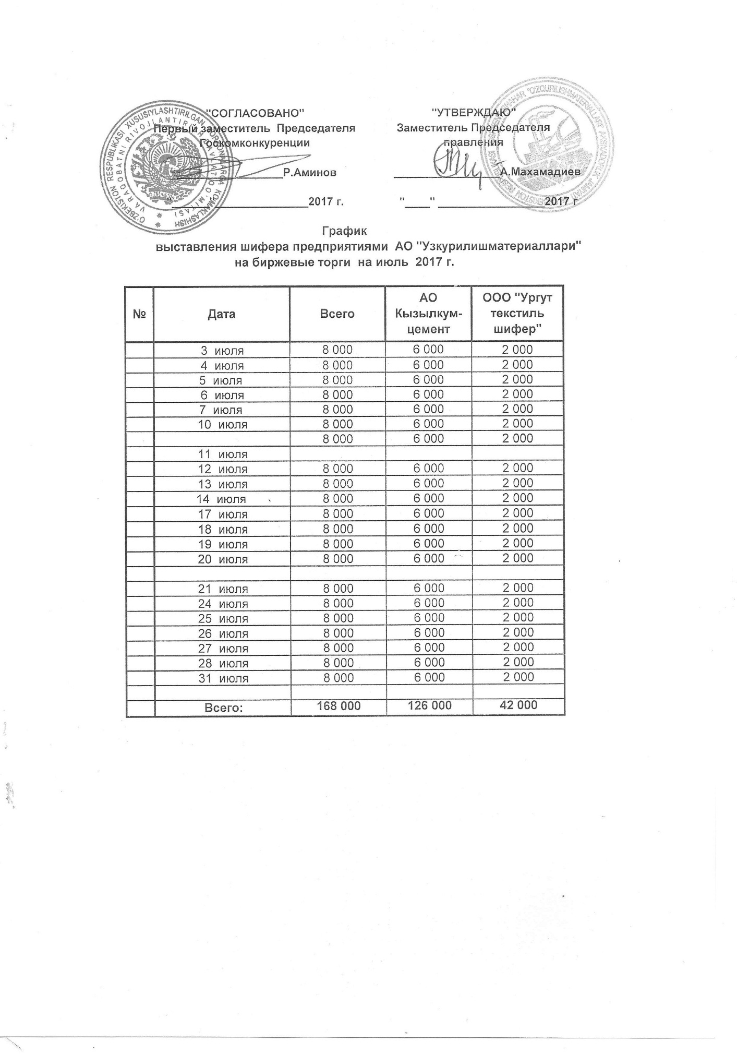
2017 йил июль ойида Узкурилишмоллари АЖ корхоналари томонидан биржа савдоларига сотувга қўиладиган шифер маҳсулоти миқдорлари (кунлиг) ЖАДВАЛИ

№ | Сана | ЖАМИ | Кызылкумцемент АЖ | Ургут текстиль шифер МЧЖ
 | 2017-07-03 | 8,000 | 6,000 | 2,000
 | 2017-07-04 | 8,000 | 6,000 | 2,000
 | 2017-07-05 | 8,000 | 6,000 | 2,000
 | 2017-07-06 | 8,000 | 6,000 | 2,000
 | 2017-07-07 | 8,000 | 6,000 | 2,000
 | 2017-07-10 | 8,000 | 6,000 | 2,000

 | 2017-07-11 | 8,000 | 6,000 | 2,000
 | 2017-07-12 | 8,000 | 6,000 | 2,000
 | 2017-07-13 | 8,000 | 6,000 | 2,000
 | 2017-07-14 | 8,000 | 6,000 | 2,000
 | 2017-07-17 | 8,000 | 6,000 | 2,000
 | 2017-07-18 | 8,000 | 6,000 | 2,000
 | 2017-07-19 | 8,000 | 6,000 | 2,000
 | 2017-07-20 | 8,000 | 6,000 | 2,000

 | 2017-07-21 | 8,000 | 6,000 | 2,000
 | 2017-07-24 | 8,000 | 6,000 | 2,000
 | 2017-07-25 | 8,000 | 6,000 | 2,000
 | 2017-07-26 | 8,000 | 6,000 | 2,000
 | 2017-07-27 | 8,000 | 6,000 | 2,000
 | 2017-07-28 | 8,000 | 6,000 | 2,000
 | 2017-07-31 | 8,000 | 6,000 | 2,000

 | ЖАМИ | 168,000 | 126,000 | 42,000

